APP
NOVAIS INVESTIMENTOS
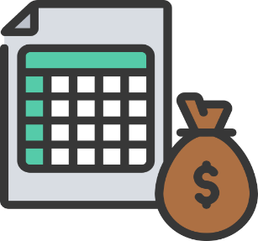

 | CONFIGURAÇÕES
 | Salário |  | R$ 2,500.00
 | Rendimento Carteira |  | 0.60%
 | Sugestão de Investimento (30%) |  | R$ 750.00

 | INVESTIMENTO MENSAL
 | Quanto investir por mês ? |  | R$ 750.00
 | Por Quantos Anos ? |  | 5
 | Taxa de Rendimento mensal ? |  | 1.08%
 | Patrimônio acumulado ? |  | R$ 62,832.69
 | Dividendos Mensais ? |  | R$ 677.96

 | CENÁRIOS |  | Dividendos
2 | Quanto em 2 anos ? | R$ 20,420.72 | R$ 122.52
5 | Quanto em 5 anos ? | R$ 62,832.69 | R$ 377.00
10 | Quanto em 10 anos ? | R$ 182,463.16 | R$ 1,094.78
20 | Quanto em 20 anos ? | R$ 843,898.80 | R$ 5,063.39
30 | Quanto em 30 anos ? | R$ 3,241,627.24 | R$ 19,449.76

 | PERFIL | CONSERVADOR
 | VALOR A SER INVESTIDO POR MÊS | R$ 750.00

 | TIPO DE FII | PERCENTUAL SUGERIDO | VALORES
 | PAPEL | 30% | R$ 225.00
 | TIJOLO | 50% | R$ 375.00
 | HÍBRIDOS | 10% | R$ 75.00
 | FOFs | 10% | R$ 75.00
 | DESENVOLVIMENTO | 0% | R$ 0.00
 | HOTELARIAS | 0% | R$ 0.00
 |  |  | R$ 750.00

